20150813
1 | 报表--经济指标报表。二氧化硫、烟尘无数据 | 二氧化硫 | 烟尘
 |  | % | %
 |  | Fysis.TLOPCRTS.TLAIO535 | Fysis.TLOPCRTS.TLAIO537
 |  | Fysis.TLOPCRTS.TLAIO539 | Fysis.TLOPCRTS.TLAIO540
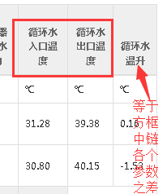
2 | 报表--经济指标报表。循环水温升数值不对，循环水温升=循环水出口温度-循环水进口温度

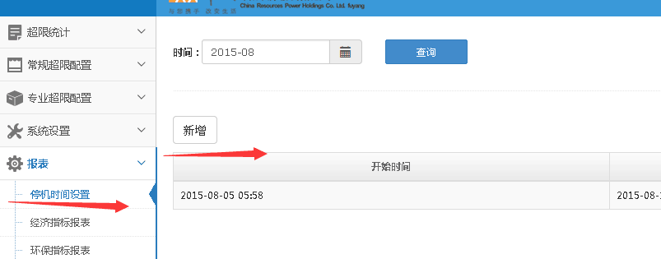
3 | 报表--停机时间设置。应该可以选择机组（1号机组、2号机组）

4 | 报表--停机时间设置，需要增加配置停机时间后重算功能
5 | 报表和指标竞赛需要添加导出功能。指标竞赛权重不需要配置，结果页面权重分值留空。
6 | 短信报警逻辑完成
7 | 超限统计几百个测点导入，采用降低频率的方式实现。

